问题
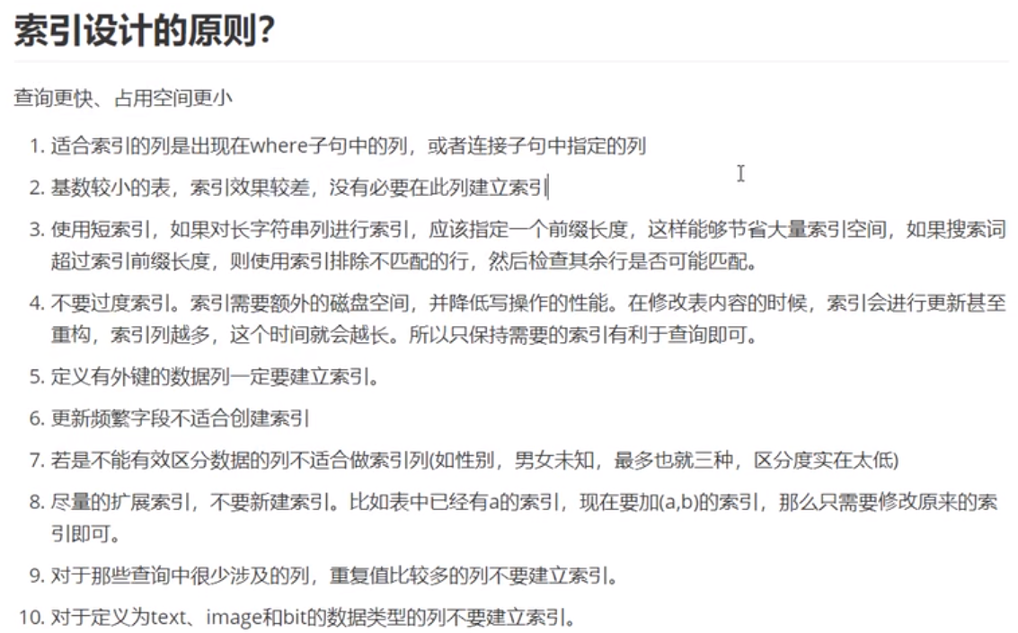
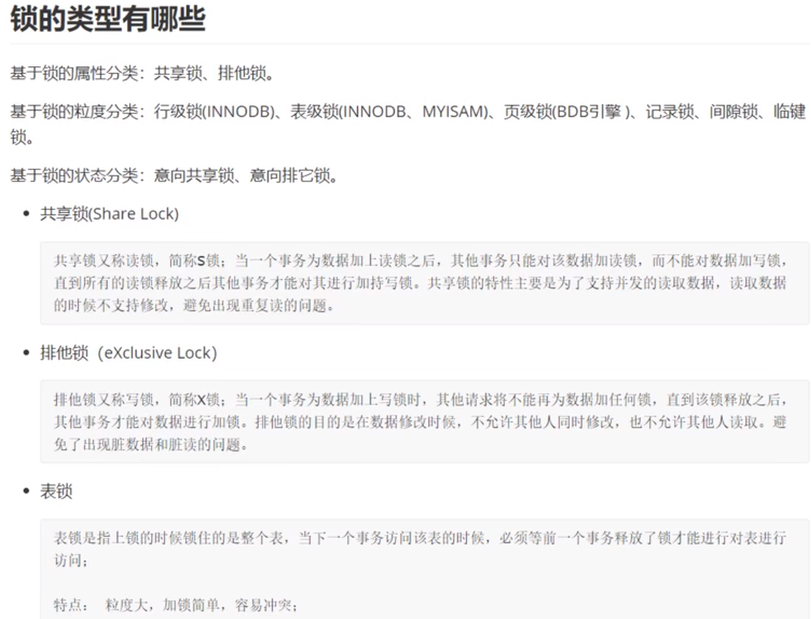
面试题
 | 面向对象
 | JVM性能调优 |  |  | 难！！！
 | JDK、JRE、JVM三者区别与联系：Java Development Kit > Java Runtime Environment > Java Visual Machines
 | ==与equals |  |  | equals：object中默认也是使用==比较（内存地址），但通常会重写。
 | hashcode与equals |  |  | hashcode：获取哈希码（散列码），返回int整数，作用是确定对象在哈希表中的索引位置。
 |  | 对HashSet来说，通过hashcode确定对象存放位置，如果已存在，那么会使用equals来检查两个对象是否真的相同。如相同，则不让其加入，如不同，就会重新散列到其他位置，这样就大大减少了equals的次数。
 | final作用
 |  |  | 修饰类：不可被继承
 |  |  | 修饰方法：不可被子类覆盖，但可重载
 |  |  | 修饰成员变量：声明时赋值、代码块中赋值、构造函数中赋值
 |  |  | 修饰局部变量：只声明没有初始化不会报错，但使用前一定要赋值
 |  |  | 修饰基本类型数据：一旦赋值便不能修改
 |  |  | 修饰引用型数据：初始化后不能指向其他对象，但引用的值是可变的。即内存地址是不能变的！
 | 为什么局部内部类与匿名内部类只能访问局部final变量？
 |  | 编译后生成两个文件。内部类与外部类处于同一个级别，内部类不会因为定义在方法中就会随着方法执行完毕就被销毁。
 |  | 为解决内部类对象访问已经被销毁的外部对象的一个成员变量，会将其复制一份作为内部类的成员变量，但必须要保证这两个变量是一样的。
 |  | 将局部变量设置为final，对它初始化后，我就不让你再去修改这个变量，就保证了内部类的成员变量和方法的局部变量的一致性，
 |  | 这实际上也是一种妥协，使得局部变量与内部类内建立的拷贝保持一致
 | String、StringBuffer、StringBuilder区别与使用场景
 | 重载与重写的区别
 |  | 重载：发生在 一个类中，方法名必须相同，参数类型不同、个数不同、顺序不同，方法返回值和访问修饰符可以不同，发生在编译时。
 |  | 重写：发生在父子类中，方法名、参数列表必须相同，返回值范围和抛出的异常范围小于等于父类，访问修饰符范围大于等于父类。但不能重写父类private方法。
 | 接口与抽象类的区别 |  |  |  |  | 接口只约束行为的有无，like a关系；抽象类设置的目的就是代码复用，is a关系。
 |  | 抽象类可以存在普通成员函数，而接口中只能存在public abstract方法。
 |  | 抽象类中的成员变量可以是各种类型的，而接口中的成员变量只能是public static final类型的。
 |  | 抽象类只能继承一个，接口可以实现多个。
 | List和Set的区别
 |  | List：有序，按对象进入顺序保存对象，可重复，允许多个Null元素对象，可以使用Iterator取出所有元素，再逐一遍历。还可以使用get(int index)获取指定下标的元素。
 |  | Set：无序，不可重复，最多只允许一个Null元素对象，取元素时只能用Iterator接口取得所有元素，再逐一遍历各个元素。
 | ArrayList和LinkedList的区别
 |  | ArrayList：基于动态数组，连续内存存储，适合下标访问（随机访问），扩容机制：因长度固定，超出时需要新建数组，然后将老数组拷贝到新数组，
 |  |  | 如不是尾部插入还涉及到元素的移动，使用尾插法并指定初始容量可以极大提升性能，甚至超过LinkedList（需要创建大量的node对象）。
 |  | LinkedList：基于链表，可以存储在分散的内存中，适合做数据插入及删除操作，不适合查询。逐一遍历时必须使用Iterator不能使用for循环，
 |  |  | 因为每次for循环内通过get(i)取得某一元素时，都需要对list重新进行遍历，性能消耗极大。
 |  |  | 另外不要试图使用indexOf等返回元素索引，并利用其进行遍历，当结果为空时会遍历整个列表。所以一般不推荐使用LinkedList。
 | HashMap和HashTable的区别？底层实现是什么？
 |  | HashTable：线性安全，不允许Key和Value为null。
 |  | HashMap：线程不安全，允许Key和Value为null。数据+链表实现。
 |  | JDK8开始链表高度到8、数据长度超过64，链表转变为红黑树，元素以内部类Node节点存在。计算Key的hash值，二次hash然后对数据长度取模，对应数据下标，如产生hash冲突，先equals比较，同则替换，不同插入链表。
 |  | 当长度低于8时则将红黑树转回链表。
 |  | key为null，存在下标0的位置。
 | ConcurrentHashMap原理，JDK7和JDK8版本的区别
 |  | JDK7：ReentrantLock + Segment + HashEntry，一个Segment包含一个HashEntry数组，每个HahEntry又是一个链表结构。
 |  | 元素查询：二次Hash，第一次Hash定位到Segment，第二次Hash定位到元素所在的链表的头部。
 |  | 锁：Segment分段锁，Segment继承了ReentrantLock，锁定操作的Segment，其他Segment不受影响，并发度为Segment个数，可以通过构造函数指定，数组扩容不会影响其他的Segment。
 |  | JDK8：数据结构为synchronized + CAS + Node + 红黑树，Node的val和next都用volatile修饰，保证可见性。查找，替换，赋值操作都使用CAS。
 |  | 锁：锁链表的head节点，不影响其他元素的读写，锁粒度更细，效率更高，扩容时，阻塞所有的读取操作、并发扩容。
 |  | 读操作无锁：Node的val和next都用volatile修饰，读写线程对该变量互相可见。数据用volatile修饰，保证扩容时被读线程感知。
 | 如何实现一个IOC容器
 | 字节码是什么？有什么好处？
 | Java类加载器
 |  | Bootstrap ClassLoader：%JAVA_HOME%/lib
 |  | ExtClassLoader：%JAVA_HOME%/lib/ext
 |  | AppClassLoader：自定义类加载器的父类，负责加载classpath下的类文件。系统类加载器，线程上下文加载器
 | 双亲委派模型
 |  | 好处：主要为了安全性，避免用户自己编写的类动态替换Java的一些核心类，如String。
 |  | 同时也避免了类的重复加载，因为JVM中区分不同类，不仅仅是根据类名，相同的class文件被不同ClassLoader加载就是不同的两个类。
 | 异常体系
 |  | 顶级：Throwable，下有两个子类：
 |  | Error：无法处理的错误。一旦出现，程序将停止运行。
 |  | Exception：不会导致程序停止。又分运行时异常RunTimeException和编译时检查异常CheckedException。
 | GC如何判断对象可以被回收 |  |  |  |  |  | 引用计数法、可达性分析
 |  | GC Root：虚拟机栈（栈帧中的本地变量表）中引用的对象、方法区中类静态属性引用的对象、方法区中常量引用的对象、本地方法栈中JNI（即Native方法）引用的对象
 | 线程的生命周期，有哪些状态
 |  | 创建、就绪、运行、阻塞、死亡五种状态。阻塞分：等待阻塞，同步阻塞，其他阻塞。
 | sleep()、wait()、join()、yield()的区别
 |  | 锁池：所有需要竞争同步锁的线程都会放在锁池中。
 |  | 等待池：调用wait()方法后，线程会放到等待池中，等待池的线程是不会去竞争同步锁。只有调用了notify()或notifyAll()后等待池中的线程才会竞争锁。
 |  | sleep：Thread类的静态本地方法，不会释放锁。不依赖于同步器synchronized。一般用于当前线程休眠，不需要被唤醒，会让出CPU执行时间且强制上下文切换。
 |  | wait：是Object类的本地方法，会释放锁，而且会加入到等待队列中。需要依赖于同步器synchronized。用于多线程间的通信，需要被唤醒。Wait不一定会让出CPU，其有机会重新竞争到锁继续执行。
 |  | yield：执行后直接时入就绪状态，马上释放了CPU的执行权，但依然保留了CPU的执行资格。
 |  | Join：执行后直接进入阻塞状态。线程先执行start，再执行join，就会阻塞主线程。
 | 线程安全的理解 |  |  |  |  |  |  |  | 栈是线程安全的
 |  | 应该是内存安全，堆是共享内存，可以被所有线程访问。
 | Thread、Runnable的区别 |  |  |  |  | 继承Thread、实现Runnable接口，只是用法上的不同。
 | 说说你对守护线程的理解 |  |  |  |  | 守护线程（后台线程）、用户线程
 |  | 任何一个守护线程是整个JVM中所有非守护线程的保姆，其终止是自身无法控制的（主线程退出后自动关闭），如GC垃圾回收线程就是一个经典的守护线程。
 |  | thread.SetDaemon(true)必须在thread.start()之前设置。
 | ThreadLocal的原理和使用场景 |  |  |  |  |  | 重要！！
 |  | 每一个Thread对象均含有一个ThreadLocalMap类型的成员变量threadLocals，它存储本线程中所有ThreadLocal对象及其对应的值。
 |  | 使用场景：在进行对象跨层传递时、线程间数据隔离、存储线程事务信息、数据库连接、Session会话管理。
 | ThreadLocal的内存泄露原因，如何避免
 |  | 不再被使用的对象或者变量占用的内存不能被回收，就是内存泄露。
 |  | 强引用：使用new创建的对象
 |  | 弱引用：会被GC回收
 |  | 在Java的多线程编程中，为保证多个线程对共享变量的安全访问，通常会使用synchronized来保证同一时刻只有一个线程对共享变量进行操作。
 |  | 这种情况下可以将类变量放到ThreadLocal类型的对象中，使变量在每个线程中都有独立拷贝，不会出现一个线程读取变量时而被另一个线程修改的现象。
 |  | ThreadLocal正确的使用方法：
 |  | 每次使用完ThreadLocal都调用它的remove()方法清除数据
 |  | 将ThreadLocal变量定义为private static，这样就一直存在ThreadLocal的强引用，也就能保证任何时候都能通过ThreadLocal的弱引用访问到Entry的value值，进而清除掉。
 | 并发、并行、串行的区别 |  |  |  |  |  | 并发是交替执行，串行是顺序执行，并行是同时进行。
 | 并发的三大特性
 |  | 原子性：指在一个操作中CPU不可以在中途暂停然后再调度，即不能被中断操作，要么全都执行，要么都不执行。
 |  | 可见性：当多个线程访问同一个变量时，一个线程修改了这个变量的值，其他线程能够立即看得到修改的值。
 |  | 有序性：虚拟机在进行代码编译时，对于那些改变顺序之后不会对最终结果 造成影响的代码，虚拟机不一定会按照我们写的代码顺序来执行，有可能将他们重排序，这样就可能会出现线程安全问题。
 |  | volatile本身就包含了禁止指令重排序的语义，而synchronized关键字是由“一个变量在同一时刻只允许一个线程对其进行lock操作”这条规则明确的。
 | 为什么要用线程池？线程池参数有哪些？
 | 线程池执行流程
 | 线程池中阻塞队列的作用？为什么要先添加队列而不是先创建最大线程？
 | 线程池中线程复用原理
 | Spring是什么？ |  |  | 轻量级的控件反转IOC和面向切面AOP的容器框架
 | AOP的理解
 | IOC的理解
 | BeanFactory和ApplicationContext有什么区别？
 |  | ApplicationContext继承BeanFactory，功能更完整：支持国际化、统一的资源文件访问方式、提供在监听器上注册Bean的事件、同时加载多个配置文件、载入多个上下文
 |  | BeanFactory：使用时才创建Bean，通常以编程式创建。手工注册
 |  | ApplicationContext：启动时就一次性创建所有Bean，占用内存，启动慢，能以声明式创建。自动注册
 | SpringBean生命周期
 |  | 解析类得到BeanDefinition |  |  |  |  |  | BeanFactoryPostProcessor.postProcessBeanFactory()
 |  | 如有多个构造方法，则要推断构造方法 |  |  |  |  |  | Person() |  | 在Spring Bean的生命周期，Spring预留了很多的hook给我们去扩展：
 |  | 确定好构造方法后，进行实例化得到一个对象 |  |  |  |  |  | Person.setName() |  | 1）：Bean实例化之前有BeanFactoryPostProcessor
 |  | 对对象中加了@Autowired注解的属性进行属性填充 |  |  |  |  |  | Person----BeanNameAware.setBeanName() |  | 2）：Bean实例化之后，初始化时，有相关的Aware接口供我们去拿到Context相关信息
 |  | 回调Aware方法，如BeanNameAware，BeanFactoryAware |  |  |  |  |  | Person----BeanFactoryAware.setBeanFactory() |  | 3）：环绕着初始化阶段，有BeanPostProcessor（AOP的关键）
 |  | 调用BeanPostProcess的初始前的方法 |  |  |  |  |  | BeanPostProcessor.postProcessBeforeInitialization() |  | 4）：在初始化阶段，有各种的init方法供我们去自定义
 |  | 调用初始化方法 |  |  |  |  |  | Person----InitializingBean.afterPropertiesSet()
 |  | 调用BeanPostProcessor的初始化后的方法，在这里会进行AOP |  |  |  |  |  | Person----myInit()--由init-method属性指定
 |  | 如果当前创建的Bean是单例则会把Bean放入单例池 |  |  |  |  |  | BeanPostProcessor.postProcessAfterInitialization()
 |  | 使用Bean |  |  |  |  |  | ApplicationContext.getBean()--Person [address=广州, name=llli, phone=110]
 |  | Spring容器关闭时调用DisposableBean中destory()方法 |  |  |  |  |  | Person----DisposableBean.destroy()
 |  |  |  |  |  |  |  | Person----myDestory()--由destroy-method属性指定
 | Spring中单例Bean是线程安全的吗？
 |  | 不是线程安全的。如Bean有状态，需要开发人员自己来保证。
 |  | Dao会操作数据库的Connection，其是有状态的，如数据库事务，Spring的事务管理器使用ThreadLocal为不同线程维护一套独立的Connection副本，从而保证线程间不相互影响。
 |  | 如需要多线程间共享，那么只能使用synchronized、lock、CAS等实现线程同步功能。
 | SpringBean的作用域
 |  | singleton
 |  | prototype
 |  | request
 |  | session
 |  | application
 |  | websocket
 | Spring框架中用到哪些设计模式：
 |  | 简单工厂：BeanFactory
 |  | 工厂方法：实现了FactoryBean接口的Bean是一类叫做Factory的bean。
 |  | 单例模式：
 |  | 适配器模式：Controller、HandlerAdapter
 |  | 装饰器：带Wrapper、Decorator
 |  | 动态代理：AOP
 |  | 观察者模式：Observer
 |  | 策略模式：Resource接口
 | Spring事务的实现方式原理与隔离级别
 |  | 编程式、声明式@Transactional注解
 |  | Spring只是基于数据库的事务进行了扩展。基于类生成代理对象，作为Bean。
 |  | 在数据库的隔离级别外加了一个默认级别：read uncommitted(未提交读)、read commited(提交读、不可重复读)、repeatable read(可重复读)、serializable(可串行化).
 | Spring事务传播机制 |  |  |  |  | Spring默认的事务传播类型：REQUIRED
 |  | REQUIRED |  |  | 要求事务 |  | 如当前没有事务，则自己新建一个事务；如当前存在事务，则加入事务。
 |  | SUPPORT |  |  | 统一方式 |  | 存在就加入；不存在就以非事务方式执行
 |  | MANDATORY |  |  | 必须事务 |  | 存在就加入；不存在就抛异常
 |  | REQUIRES_NEW |  |  | 新事务 |  | 创建一个新事务。如存在当前事务，则挂起当前事务。
 |  | NOT_SUPPORTED |  |  | 非事务执行 |  | 如当前存在事务，则挂起
 |  | NEVER |  |  | 禁止事务 |  | 如当前存在事务就抛异常
 |  | NESTED |  |  | 父子事务 |  | 如当前事务存在，则在嵌套事务中执行；否则REQUIRED的操作一样（开启一个事务）
 | Spring事务什么时候失效 |  |  |  |  | Spring事务的原理是AOP，进行了切面增强，那么失效的根本原因是这个AOP不起作用了。
 |  | 发生自调用，类里边使用this调用本类的方法（this通常省略），此时这个this对象不是代理类，而是UserService对象本身。解决方法：需要让this变成代理类即可。
 |  | 方法不是public的：非public方法上，可以开启AspectJ代理模式。
 |  | 数据库不支持事务
 |  | 没有被Spring管理
 |  | 异常被吃掉，事务不会回滚（或者抛出的异常没有被定义，默认为RuntimeException）。
 | Bean自动装配有哪些方式
 |  | 在XML配置文件<bean>中定义autowrie属性：no（通过ref自行指定）、byName、byType、constructor、autodetect(默认构造器或byType)、@Autowired
 | Spring、Spring Boot、Spring MVC三者有什么区别
 |  | Spring是一个IOC容器，用来管理Bean，使用依赖注入实现控制反转，可以很方便的整合各种框架，提供AOP机制弥补OOP的代码重复问题，
 |  | 更方便将不同类不同方法中的共同处理抽取成切面，自动注入给方法执行，比较日志、异常等。
 |  | SpringMVC是Spring对Web框架的一个解决方案，提供了一个总的前端控制器Servlet，用来接收请求，然后定义了一套路由策略（url到handle的映射）及适配执行handle，
 |  | 将handle结果使用视图解析技术生成视图展现给前端
 |  | SpirngBoot是Spring提供的一个快速开发工具包，让程序员能更方便、更快速的开发Spring+SpringMVC应用，简化了配置（约定了默认配置），整合了一系列的解决
 |  | 方案（starter机制）、redis、mongodb、es，可以开箱即用。
 | Spring MVC工作流程 |  |  |  | 重要！！！
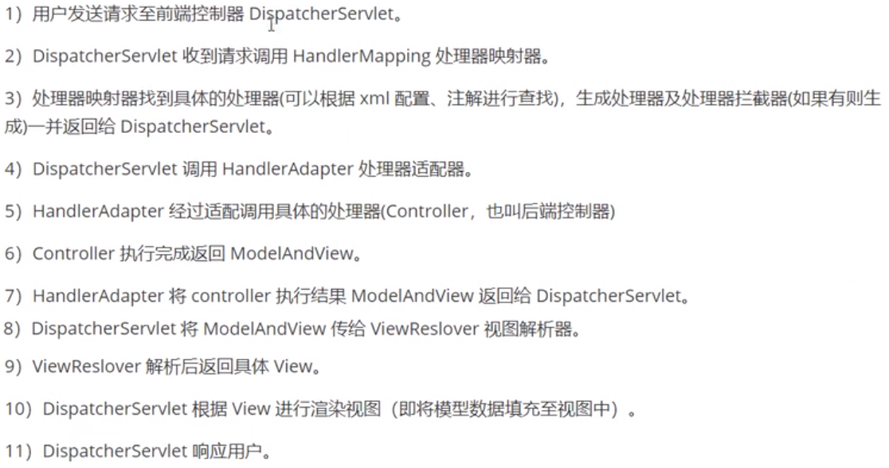

 | Spring MVC的主要组件 |  |  |  |  | Handler
 |  | HandlerMapping：处理映射器
 |  | HandlerAdapter：适配器，实际处理请求的
 | Spring Boot自动装配原理
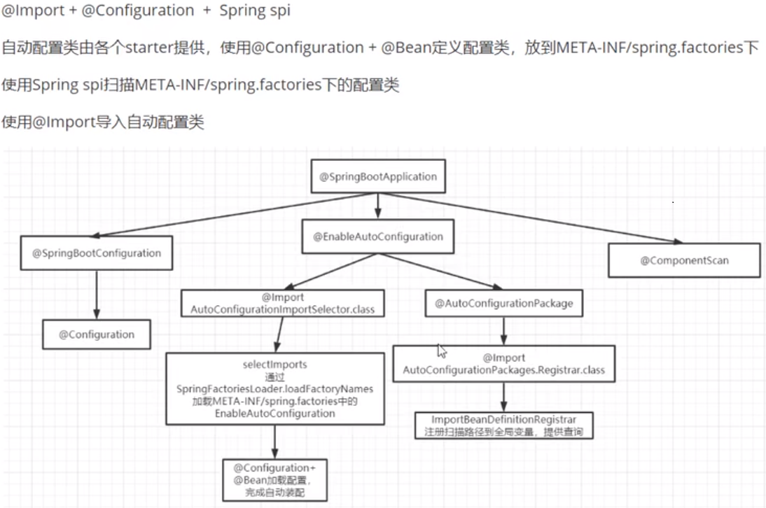

 | 如何理解Spring Boot中的Starter
 |  | 使用spring + springMVC，如需要引入mybatis等框架，需要到xml中定义mybatis需要的bean。
 |  | stater就是定义一个starter的jar包，写一个@Configuration配置类，将这些bean定义在里边，然后在starter包中META-INF/spring.factories中写入该配置类，springboot会按照约定来加载该配置类。
 |  | 开发人员只需要将相应的starter包依赖加入应用，并进行相应的属性配置（使用默认配置，不需要配置），就可能直接进行代码开发，使用对应功能了，如mybaties-spring-boot-starter，spring-boot-starter-redis。
 | 为什么要使用嵌入式服务器
 |  | 节省了下载安装tomcat，应用也不需要再打war包，然后放到webapp目录下运行。只需要安装JVM就好了。
 | Mybatis优缺点
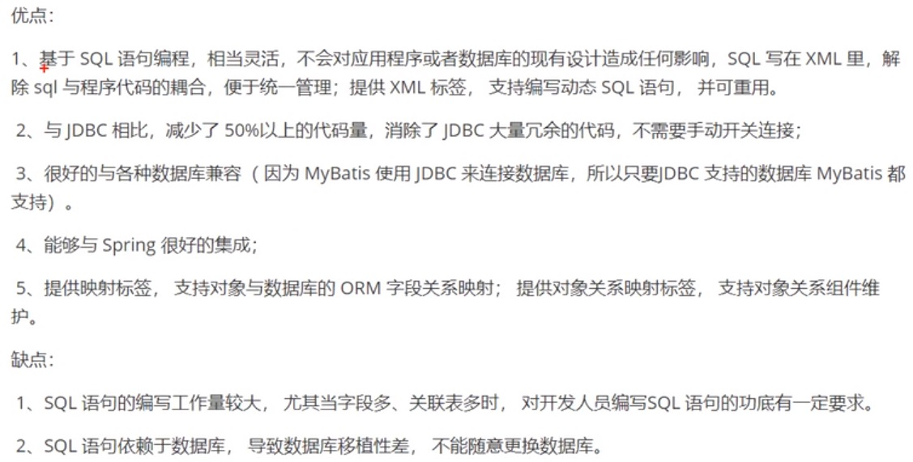

 | Mybatis与Hibernate对比 |  |  |  |  | ORM---对象关系映射
 | Mybatis中#{}与${}的区别
 |  | #{}：是预编译处理、是占位符。参数化，会在前后自动加上单引号，能防止SQL注入。
 |  | ${}：是字符串替换，是拼接符，不会加入单引号，会有SQL注入风险
 | Mybatis插件运行原理，如何写一个插件
 | 索引的基本原理
 |  | 索引用来快速地寻找那些具有特定值的记录。把无序的数据变成有序的查询。
 |  | 1、把创建了索引的列的内容进行排序。
 |  | 2、对排序结果生成倒排表
 |  | 3、在倒排表内容上拼上数据地址链
 |  | 4、在查询的时候，先拿到倒排表内容，再取出数据地址链，从而拿到具体数据。
 | MySql聚集与非聚集索引的区别 |  |  |  |  | B+树的数据结构
 |  | 聚集索引：将数据存储与索引放到了一块，并按照一定的顺序组织的。
 |  | 非聚集索引：叶子节点不存储数据，而是数据行地址。

CAS
Java中CAS详解
 | 在JDK 5之前Java语言是靠synchronized关键字保证同步的，这会导致有锁
 | 锁机制存在以下问题：
 | （1）在多线程竞争下，加锁、释放锁会导致比较多的上下文切换和调度延时，引起性能问题。
 | （2）一个线程持有锁会导致其它所有需要此锁的线程挂起。
 | （3）如果一个优先级高的线程等待一个优先级低的线程释放锁会导致优先级倒置，引起性能风险。
 | volatile是不错的机制，但是volatile不能保证原子性。因此对于同步最终还是要回到锁机制上来。
 | 独占锁是一种悲观锁，synchronized就是一种独占锁，会导致其它所有需要锁的线程挂起，等待持有锁的线程释放锁。而另一个更加有效的锁就是乐观锁。所谓乐观锁就是，
 | 每次不加锁而是假设没有冲突而去完成某项操作，如果因为冲突失败就重试，直到成功为止。乐观锁用到的机制就是CAS，Compare and Swap。

 | 一、什么是CAS
 | CAS,compare and swap的缩写，中文翻译成比较并交换。
 | 我们都知道，在java语言之前，并发就已经广泛存在并在服务器领域得到了大量的应用。所以硬件厂商老早就在芯片中加入了大量直至并发操作的原语，从而在硬件层面提升效率。在intel的CPU中，使用cmpxchg指令。
 | 在Java发展初期，java语言是不能够利用硬件提供的这些便利来提升系统的性能的。而随着java不断的发展,Java本地方法(JNI)的出现，使得java程序越过JVM直接调用本地方法提供了一种便捷的方式，
 | 因而java在并发的手段上也多了起来。而在Doug Lea提供的cucurenct包中，CAS理论是它实现整个java包的基石。
 | CAS 操作包含三个操作数 —— 内存位置（V）、预期原值（A）和新值(B)。 如果内存位置的值与预期原值相匹配，那么处理器会自动将该位置值更新为新值 。否则，处理器不做任何操作。无论哪种情况，
 | 它都会在 CAS 指令之前返回该 位置的值。（在 CAS 的一些特殊情况下将仅返回 CAS 是否成功，而不提取当前 值。）CAS 有效地说明了“我认为位置 V 应该包含值 A；如果包含该值，则将 B 放到这个位置；
 | 否则，不要更改该位置，只告诉我这个位置现在的值即可。”
 | 通常将 CAS 用于同步的方式是从地址 V 读取值 A，执行多步计算来获得新 值 B，然后使用 CAS 将 V 的值从 A 改为 B。如果 V 处的值尚未同时更改，则 CAS 操作成功。
 | 类似于 CAS 的指令允许算法执行读-修改-写操作，而无需害怕其他线程同时 修改变量，因为如果其他线程修改变量，那么 CAS 会检测它（并失败），算法 可以对该操作重新计算。

 | 二、CAS的目的
 | 利用CPU的CAS指令，同时借助JNI来完成Java的非阻塞算法。其它原子操作都是利用类似的特性完成的。而整个J.U.C都是建立在CAS之上的，因此对于synchronized阻塞算法，J.U.C在性能上有了很大的提升。
 | 三、CAS存在的问题
 | CAS虽然很高效的解决原子操作，但是CAS仍然存在三大问题。ABA问题，循环时间长开销大和只能保证一个共享变量的原子操作
 | 1. ABA问题。因为CAS需要在操作值的时候检查下值有没有发生变化，如果没有发生变化则更新，但是如果一个值原来是A，变成了B，又变成了A，那么使用CAS进行检查时会发现它的值没有发生变化，但是实际上却变化了。ABA问题的解决思路就是使用版本号。在变量前面追加上版本号，每次变量更新的时候把版本号加一，那么A－B－A 就会变成1A-2B－3A。
 | 从Java1.5开始JDK的atomic包里提供了一个类AtomicStampedReference来解决ABA问题。这个类的compareAndSet方法作用是首先检查当前引用是否等于预期引用，并且当前标志是否等于预期标志，如果全部相等，则以原子方式将该引用和该标志的值设置为给定的更新值。
 | 关于ABA问题参考文档: http://blog.hesey.net/2011/09/resolve-aba-by-atomicstampedreference.html
 | 2. 循环时间长开销大。自旋CAS如果长时间不成功，会给CPU带来非常大的执行开销。如果JVM能支持处理器提供的pause指令那么效率会有一定的提升，pause指令有两个作用，第一它可以延迟流水线执行指令（de-pipeline）,
 | 使CPU不会消耗过多的执行资源，延迟的时间取决于具体实现的版本，在一些处理器上延迟时间是零。第二它可以避免在退出循环的时候因内存顺序冲突（memory order violation）而引起CPU流水线被清空（CPU pipeline flush），
 | 从而提高CPU的执行效率。
 | 3. 只能保证一个共享变量的原子操作。当对一个共享变量执行操作时，我们可以使用循环CAS的方式来保证原子操作，但是对多个共享变量操作时，循环CAS就无法保证操作的原子性，这个时候就可以用锁，或者有一个取巧的办法，
 | 就是把多个共享变量合并成一个共享变量来操作。比如有两个共享变量i＝2,j=a，合并一下ij=2a，然后用CAS来操作ij。从Java1.5开始JDK提供了AtomicReference类来保证引用对象之间的原子性，你可以把多个变量放在一个对象里来进行CAS操作。

 | 四、 concurrent包的实现
 | 由于java的CAS同时具有 volatile 读和volatile写的内存语义，因此Java线程之间的通信现在有了下面四种方式：
 | A线程写volatile变量，随后B线程读这个volatile变量。
 | A线程写volatile变量，随后B线程用CAS更新这个volatile变量。
 | A线程用CAS更新一个volatile变量，随后B线程用CAS更新这个volatile变量。
 | A线程用CAS更新一个volatile变量，随后B线程读这个volatile变量。
 | Java的CAS会使用现代处理器上提供的高效机器级别原子指令，这些原子指令以原子方式对内存执行读-改-写操作，这是在多处理器中实现同步的关键（从本质上来说，能够支持原子性读-改-写指令的计算机器，
 | 是顺序计算图灵机的异步等价机器，因此任何现代的多处理器都会去支持某种能对内存执行原子性读-改-写操作的原子指令）。同时，volatile变量的读/写和CAS可以实现线程之间的通信。把这些特性整合在一起，
 | 就形成了整个concurrent包得以实现的基石。如果我们仔细分析concurrent包的源代码实现，会发现一个通用化的实现模式：
 | 首先，声明共享变量为volatile；
 | 然后，使用CAS的原子条件更新来实现线程之间的同步；
 | 同时，配合以volatile的读/写和CAS所具有的volatile读和写的内存语义来实现线程之间的通信。
 | AQS，非阻塞数据结构和原子变量类（java.util.concurrent.atomic包中的类），这些concurrent包中的基础类都是使用这种模式来实现的，而concurrent包中的高层类又是依赖于这些基础类来实现的。从整体来看，concurrent包的实现示意图如下：

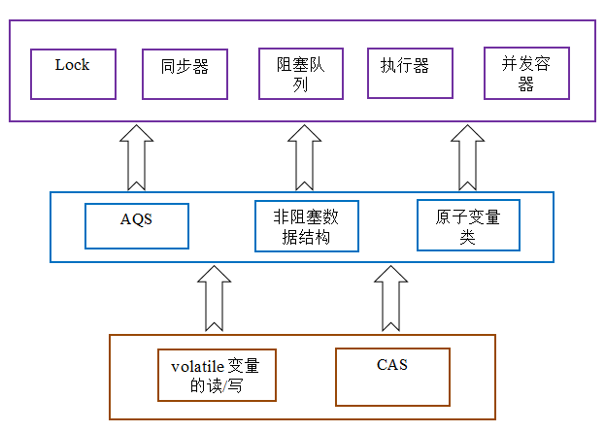
 |  | AtomicBoolean
 |  | AtomicInteger
 |  | AtomicIntegerArray
 |  | AtomicIntegerFieldUpdater
 |  | AtomicLong
 |  | AtomicLongArray
 |  | AtomicLongFieldUpdater
 |  | AtomicMarkableReference
 |  | AtomicReference
 |  | AtomicReferenceArray
 |  | AtomicReferenceFieldUpdater
 |  | AtomicStampedReference

Java并发之AQS详解
 | 一、概述
 | 谈到并发，不得不谈ReentrantLock；而谈到ReentrantLock，不得不谈AbstractQueuedSynchronizer（AQS）！
 | 类如其名，抽象的队列式的同步器，AQS定义了一套多线程访问共享资源的同步器框架，许多同步类实现都依赖于它，如常用的ReentrantLock/Semaphore/CountDownLatch...。
 | 二、框架
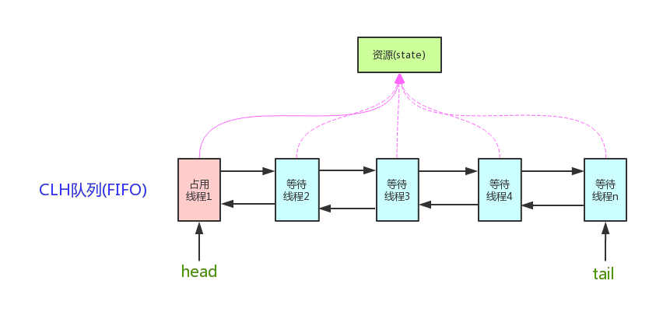

 | 它维护了一个volatile int state（代表共享资源）和一个FIFO线程等待队列（多线程争用资源被阻塞时会进入此队列）。这里volatile是核心关键词，具体volatile的语义，在此不述。state的访问方式有三种:
 | getState()
 | setState()
 | compareAndSetState()
 | AQS定义两种资源共享方式：Exclusive（独占，只有一个线程能执行，如ReentrantLock）和Share（共享，多个线程可同时执行，如Semaphore/CountDownLatch）。
 | 不同的自定义同步器争用共享资源的方式也不同。自定义同步器在实现时只需要实现共享资源state的获取与释放方式即可，至于具体线程等待队列的维护（如获取资源失败入队/唤醒出队等），AQS已经在顶层实现好了。自定义同步器实现时主要实现以下几种方法：
 | isHeldExclusively()：该线程是否正在独占资源。只有用到condition才需要去实现它。
 | tryAcquire(int)：独占方式。尝试获取资源，成功则返回true，失败则返回false。
 | tryRelease(int)：独占方式。尝试释放资源，成功则返回true，失败则返回false。
 | tryAcquireShared(int)：共享方式。尝试获取资源。负数表示失败；0表示成功，但没有剩余可用资源；正数表示成功，且有剩余资源。
 | tryReleaseShared(int)：共享方式。尝试释放资源，如果释放后允许唤醒后续等待结点返回true，否则返回false。

 | 以ReentrantLock为例，state初始化为0，表示未锁定状态。A线程lock()时，会调用tryAcquire()独占该锁并将state+1。此后，其他线程再tryAcquire()时就会失败，直到A线程unlock()到state=0（即释放锁）为止，
 | 其它线程才有机会获取该锁。当然，释放锁之前，A线程自己是可以重复获取此锁的（state会累加），这就是可重入的概念。但要注意，获取多少次就要释放多么次，这样才能保证state是能回到零态的。
 | 再以CountDownLatch以例，任务分为N个子线程去执行，state也初始化为N（注意N要与线程个数一致）。这N个子线程是并行执行的，每个子线程执行完后countDown()一次，state会CAS减1。
 | 等到所有子线程都执行完后(即state=0)，会unpark()主调用线程，然后主调用线程就会从await()函数返回，继续后余动作。
 | 一般来说，自定义同步器要么是独占方法，要么是共享方式，他们也只需实现tryAcquire-tryRelease、tryAcquireShared-tryReleaseShared中的一种即可。但AQS也支持自定义同步器同时实现独占和共享两种方式，如ReentrantReadWriteLock。

 | 三、源码详解
 | 本节开始讲解AQS的源码实现。依照acquire-release、acquireShared-releaseShared的次序来。
 | 3.0 结点状态waitStatus
 | 这里我们说下Node。Node结点是对每一个等待获取资源的线程的封装，其包含了需要同步的线程本身及其等待状态，如是否被阻塞、是否等待唤醒、是否已经被取消等。变量waitStatus则表示当前Node结点的等待状态，共有5种取值CANCELLED、SIGNAL、CONDITION、PROPAGATE、0。
 | CANCELLED(1)：表示当前结点已取消调度。当timeout或被中断（响应中断的情况下），会触发变更为此状态，进入该状态后的结点将不会再变化。

 | SIGNAL(-1)：表示后继结点在等待当前结点唤醒。后继结点入队时，会将前继结点的状态更新为SIGNAL。

 | CONDITION(-2)：表示结点等待在Condition上，当其他线程调用了Condition的signal()方法后，CONDITION状态的结点将从等待队列转移到同步队列中，等待获取同步锁。

 | PROPAGATE(-3)：共享模式下，前继结点不仅会唤醒其后继结点，同时也可能会唤醒后继的后继结点。

 | 0：新结点入队时的默认状态。

 | 注意，负值表示结点处于有效等待状态，而正值表示结点已被取消。所以源码中很多地方用>0、<0来判断结点的状态是否正常。
 | 3.1 acquire(int)
 | 此方法是独占模式下线程获取共享资源的顶层入口。如果获取到资源，线程直接返回，否则进入等待队列，直到获取到资源为止，且整个过程忽略中断的影响。这也正是lock()的语义，当然不仅仅只限于lock()。获取到资源后，线程就可以去执行其临界区代码了。下面是acquire()的源码：
 | 1 public final void acquire(int arg) {
 | 2 if (!tryAcquire(arg) &&
 | 3 acquireQueued(addWaiter(Node.EXCLUSIVE), arg))
 | 4 selfInterrupt();
 | 5 }
 | 函数流程如下：

 | 1. tryAcquire()尝试直接去获取资源，如果成功则直接返回（这里体现了非公平锁，每个线程获取锁时会尝试直接抢占加塞一次，而CLH队列中可能还有别的线程在等待）；

 | addWaiter()将该线程加入等待队列的尾部，并标记为独占模式；

 | acquireQueued()使线程阻塞在等待队列中获取资源，一直获取到资源后才返回。如果在整个等待过程中被中断过，则返回true，否则返回false。

 | 如果线程在等待过程中被中断过，它是不响应的。只是获取资源后才再进行自我中断selfInterrupt()，将中断补上。

 | 这时单凭这4个抽象的函数来看流程还有点朦胧，不要紧，看完接下来的分析后，你就会明白了。就像《大话西游》里唐僧说的：等你明白了舍生取义的道理，你自然会回来和我唱这首歌的。
 | 3.1.1 tryAcquire(int)
 | 此方法尝试去获取独占资源。如果获取成功，则直接返回true，否则直接返回false。这也正是tryLock()的语义，还是那句话，当然不仅仅只限于tryLock()。如下是tryAcquire()的源码：
 | 1 protected boolean tryAcquire(int arg) {
 | 2 throw new UnsupportedOperationException();
 | 3 }

 | 什么？直接throw异常？说好的功能呢？好吧，还记得概述里讲的AQS只是一个框架，具体资源的获取/释放方式交由自定义同步器去实现吗？就是这里了！！！AQS这里只定义了一个接口，具体资源的获取交由自定义同步器去实现了（通过state的get/set/CAS）！！！至于能不能重入，能不能加塞，那就看具体的自定义同步器怎么去设计了！！！当然，自定义同步器在进行资源访问时要考虑线程安全的影响。
 | 这里之所以没有定义成abstract，是因为独占模式下只用实现tryAcquire-tryRelease，而共享模式下只用实现tryAcquireShared-tryReleaseShared。如果都定义成abstract，那么每个模式也要去实现另一模式下的接口。说到底，Doug Lea还是站在咱们开发者的角度，尽量减少不必要的工作量。
 | 3.1.2 addWaiter(Node)
 | 此方法用于将当前线程加入到等待队列的队尾，并返回当前线程所在的结点。还是上源码吧：

 | 1 private Node addWaiter(Node mode) {
 | 2 //以给定模式构造结点。mode有两种：EXCLUSIVE（独占）和SHARED（共享）
 | 3 Node node = new Node(Thread.currentThread(), mode);
 | 4
 | 5 //尝试快速方式直接放到队尾。
 | 6 Node pred = tail;
 | 7 if (pred != null) {
 | 8 node.prev = pred;
 | 9 if (compareAndSetTail(pred, node)) {
 | 10 pred.next = node;
 | 11 return node;
 | 12 }
 | 13 }
 | 14
 | 15 //上一步失败则通过enq入队。
 | 16 enq(node);
 | 17 return node;
 | 18 }

 | 不用再说了，直接看注释吧。
 | 3.1.2.1 enq(Node)
 | 此方法用于将node加入队尾。源码如下：

 | 1 private Node enq(final Node node) {
 | 2 //CAS"自旋"，直到成功加入队尾
 | 3 for (;;) {
 | 4 Node t = tail;
 | 5 if (t == null) { // 队列为空，创建一个空的标志结点作为head结点，并将tail也指向它。
 | 6 if (compareAndSetHead(new Node()))
 | 7 tail = head;
 | 8 } else {//正常流程，放入队尾
 | 9 node.prev = t;
 | 10 if (compareAndSetTail(t, node)) {
 | 11 t.next = node;
 | 12 return t;
 | 13 }
 | 14 }
 | 15 }
 | 16 }

 | 如果你看过AtomicInteger.getAndIncrement()函数源码，那么相信你一眼便看出这段代码的精华。CAS自旋volatile变量，是一种很经典的用法。还不太了解的，自己去百度一下吧。
 | 3.1.3 acquireQueued(Node, int)
 | OK，通过tryAcquire()和addWaiter()，该线程获取资源失败，已经被放入等待队列尾部了。聪明的你立刻应该能想到该线程下一部该干什么了吧：进入等待状态休息，直到其他线程彻底释放资源后唤醒自己，自己再拿到资源，然后就可以去干自己想干的事了。没错，就是这样！是不是跟医院排队拿号有点相似~~acquireQueued()就是干这件事：在等待队列中排队拿号（中间没其它事干可以休息），直到拿到号后再返回。这个函数非常关键，还是上源码吧：

 | 1 final boolean acquireQueued(final Node node, int arg) {
 | 2 boolean failed = true;//标记是否成功拿到资源
 | 3 try {
 | 4 boolean interrupted = false;//标记等待过程中是否被中断过
 | 5
 | 6 //又是一个“自旋”！
 | 7 for (;;) {
 | 8 final Node p = node.predecessor();//拿到前驱
 | 9 //如果前驱是head，即该结点已成老二，那么便有资格去尝试获取资源（可能是老大释放完资源唤醒自己的，当然也可能被interrupt了）。
 | 10 if (p == head && tryAcquire(arg)) {
 | 11 setHead(node);//拿到资源后，将head指向该结点。所以head所指的标杆结点，就是当前获取到资源的那个结点或null。
 | 12 p.next = null; // setHead中node.prev已置为null，此处再将head.next置为null，就是为了方便GC回收以前的head结点。也就意味着之前拿完资源的结点出队了！
 | 13 failed = false; // 成功获取资源
 | 14 return interrupted;//返回等待过程中是否被中断过
 | 15 }
 | 16
 | 17 //如果自己可以休息了，就通过park()进入waiting状态，直到被unpark()。如果不可中断的情况下被中断了，那么会从park()中醒过来，发现拿不到资源，从而继续进入park()等待。
 | 18 if (shouldParkAfterFailedAcquire(p, node) &&
 | 19 parkAndCheckInterrupt())
 | 20 interrupted = true;//如果等待过程中被中断过，哪怕只有那么一次，就将interrupted标记为true
 | 21 }
 | 22 } finally {
 | 23 if (failed) // 如果等待过程中没有成功获取资源（如timeout，或者可中断的情况下被中断了），那么取消结点在队列中的等待。
 | 24 cancelAcquire(node);
 | 25 }
 | 26 }

 | 到这里了，我们先不急着总结acquireQueued()的函数流程，先看看shouldParkAfterFailedAcquire()和parkAndCheckInterrupt()具体干些什么。
 | 3.1.3.1 shouldParkAfterFailedAcquire(Node, Node)
 | 此方法主要用于检查状态，看看自己是否真的可以去休息了（进入waiting状态，如果线程状态转换不熟，可以参考本人上一篇写的Thread详解），万一队列前边的线程都放弃了只是瞎站着，那也说不定，对吧！

 | 1 private static boolean shouldParkAfterFailedAcquire(Node pred, Node node) {
 | 2 int ws = pred.waitStatus;//拿到前驱的状态
 | 3 if (ws == Node.SIGNAL)
 | 4 //如果已经告诉前驱拿完号后通知自己一下，那就可以安心休息了
 | 5 return true;
 | 6 if (ws > 0) {
 | 7 /*
 | 8 * 如果前驱放弃了，那就一直往前找，直到找到最近一个正常等待的状态，并排在它的后边。
 | 9 * 注意：那些放弃的结点，由于被自己“加塞”到它们前边，它们相当于形成一个无引用链，稍后就会被保安大叔赶走了(GC回收)！
 | 10 */
 | 11 do {
 | 12 node.prev = pred = pred.prev;
 | 13 } while (pred.waitStatus > 0);
 | 14 pred.next = node;
 | 15 } else {
 | 16 //如果前驱正常，那就把前驱的状态设置成SIGNAL，告诉它拿完号后通知自己一下。有可能失败，人家说不定刚刚释放完呢！
 | 17 compareAndSetWaitStatus(pred, ws, Node.SIGNAL);
 | 18 }
 | 19 return false;
 | 20 }

 | 整个流程中，如果前驱结点的状态不是SIGNAL，那么自己就不能安心去休息，需要去找个安心的休息点，同时可以再尝试下看有没有机会轮到自己拿号。
 | 3.1.3.2 parkAndCheckInterrupt()
 | 如果线程找好安全休息点后，那就可以安心去休息了。此方法就是让线程去休息，真正进入等待状态。
 | 1 private final boolean parkAndCheckInterrupt() {
 | 2 LockSupport.park(this);//调用park()使线程进入waiting状态
 | 3 return Thread.interrupted();//如果被唤醒，查看自己是不是被中断的。
 | 4 }
 | park()会让当前线程进入waiting状态。在此状态下，有两种途径可以唤醒该线程：1）被unpark()；2）被interrupt()。（再说一句，如果线程状态转换不熟，可以参考本人写的Thread详解）。需要注意的是，Thread.interrupted()会清除当前线程的中断标记位。
 | 3.1.3.3 小结
 | OK，看了shouldParkAfterFailedAcquire()和parkAndCheckInterrupt()，现在让我们再回到acquireQueued()，总结下该函数的具体流程：
 | 1. 结点进入队尾后，检查状态，找到安全休息点；

 | 2. 调用park()进入waiting状态，等待unpark()或interrupt()唤醒自己；

 | 3. 被唤醒后，看自己是不是有资格能拿到号。如果拿到，head指向当前结点，并返回从入队到拿到号的整个过程中是否被中断过；如果没拿到，继续流程1。

 | 3.1.4 小结
 | OKOK，acquireQueued()分析完之后，我们接下来再回到acquire()！再贴上它的源码吧：
 | 1 public final void acquire(int arg) {
 | 2 if (!tryAcquire(arg) &&
 | 3 acquireQueued(addWaiter(Node.EXCLUSIVE), arg))
 | 4 selfInterrupt();
 | 5 }
 | 再来总结下它的流程吧：
 | 1. 调用自定义同步器的tryAcquire()尝试直接去获取资源，如果成功则直接返回；

 | 2. 没成功，则addWaiter()将该线程加入等待队列的尾部，并标记为独占模式；

 | 3. acquireQueued()使线程在等待队列中休息，有机会时（轮到自己，会被unpark()）会去尝试获取资源。获取到资源后才返回。如果在整个等待过程中被中断过，则返回true，否则返回false。

 | 4. 如果线程在等待过程中被中断过，它是不响应的。只是获取资源后才再进行自我中断selfInterrupt()，将中断补上。

 | 由于此函数是重中之重，我再用流程图总结一下：

 | 至此，acquire()的流程终于算是告一段落了。这也就是ReentrantLock.lock()的流程，不信你去看其lock()源码吧，整个函数就是一条acquire(1)！！！

 | 3.2 release(int)
 | 上一小节已经把acquire()说完了，这一小节就来讲讲它的反操作release()吧。此方法是独占模式下线程释放共享资源的顶层入口。它会释放指定量的资源，如果彻底释放了（即state=0）,它会唤醒等待队列里的其他线程来获取资源。这也正是unlock()的语义，当然不仅仅只限于unlock()。下面是release()的源码：

 | 1 public final boolean release(int arg) {
 | 2 if (tryRelease(arg)) {
 | 3 Node h = head;//找到头结点
 | 4 if (h != null && h.waitStatus != 0)
 | 5 unparkSuccessor(h);//唤醒等待队列里的下一个线程
 | 6 return true;
 | 7 }
 | 8 return false;
 | 9 }

 | 逻辑并不复杂。它调用tryRelease()来释放资源。有一点需要注意的是，它是根据tryRelease()的返回值来判断该线程是否已经完成释放掉资源了！所以自定义同步器在设计tryRelease()的时候要明确这一点！！
 | 3.2.1 tryRelease(int)
 | 此方法尝试去释放指定量的资源。下面是tryRelease()的源码：
 | 1 protected boolean tryRelease(int arg) {
 | 2 throw new UnsupportedOperationException();
 | 3 }

 | 跟tryAcquire()一样，这个方法是需要独占模式的自定义同步器去实现的。正常来说，tryRelease()都会成功的，因为这是独占模式，该线程来释放资源，那么它肯定已经拿到独占资源了，直接减掉相应量的资源即可(state-=arg)，也不需要考虑线程安全的问题。但要注意它的返回值，上面已经提到了，release()是根据tryRelease()的返回值来判断该线程是否已经完成释放掉资源了！所以自义定同步器在实现时，如果已经彻底释放资源(state=0)，要返回true，否则返回false。
 | 3.2.2 unparkSuccessor(Node)
 | 此方法用于唤醒等待队列中下一个线程。下面是源码：

 | 1 private void unparkSuccessor(Node node) {
 | 2 //这里，node一般为当前线程所在的结点。
 | 3 int ws = node.waitStatus;
 | 4 if (ws < 0)//置零当前线程所在的结点状态，允许失败。
 | 5 compareAndSetWaitStatus(node, ws, 0);
 | 6
 | 7 Node s = node.next;//找到下一个需要唤醒的结点s
 | 8 if (s == null || s.waitStatus > 0) {//如果为空或已取消
 | 9 s = null;
 | 10 for (Node t = tail; t != null && t != node; t = t.prev) // 从后向前找。
 | 11 if (t.waitStatus <= 0)//从这里可以看出，<=0的结点，都是还有效的结点。
 | 12 s = t;
 | 13 }
 | 14 if (s != null)
 | 15 LockSupport.unpark(s.thread);//唤醒
 | 16 }

 | 这个函数并不复杂。一句话概括：用unpark()唤醒等待队列中最前边的那个未放弃线程，这里我们也用s来表示吧。此时，再和acquireQueued()联系起来，s被唤醒后，进入if (p == head && tryAcquire(arg))的判断（即使p!=head也没关系，它会再进入shouldParkAfterFailedAcquire()寻找一个安全点。这里既然s已经是等待队列中最前边的那个未放弃线程了，那么通过shouldParkAfterFailedAcquire()的调整，s也必然会跑到head的next结点，下一次自旋p==head就成立啦），然后s把自己设置成head标杆结点，表示自己已经获取到资源了，acquire()也返回了！！And then, DO what you WANT!

 | 看到有不少小伙伴问为什么从后向前找，而不是从前往后找？从前往后更简单啊。
 | 好问题！！！从源码上看，先找到后继结点s，如果s状态正常那么直接唤醒。但有两种异常情况，会导致next链不一致：
 | 1）s==null，在新结点入队时可能会出现

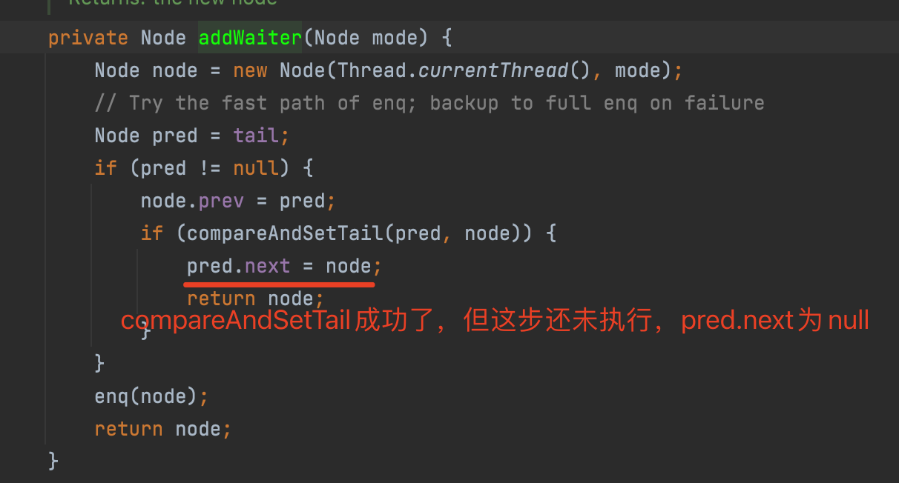

 | 2）s.waitStatus > 0，中间有节点取消时会出现（如超时）

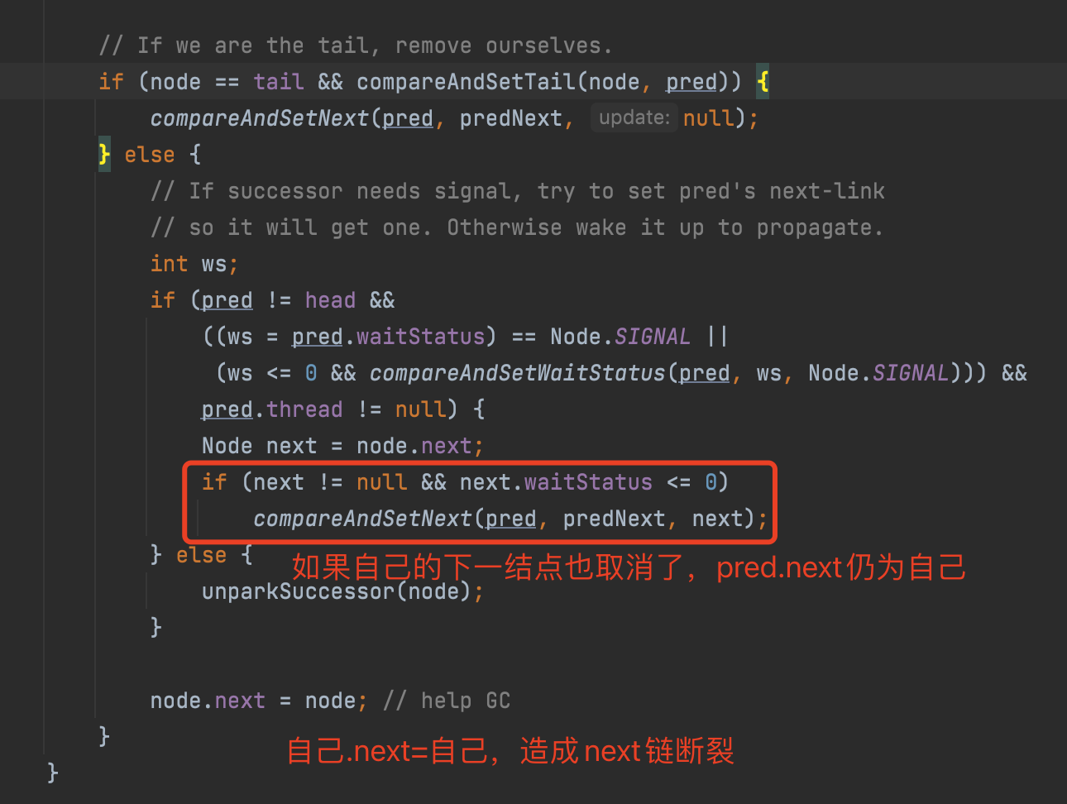

 | 总之，由于并发问题，addWaiter()入队操作和cancelAcquire()取消排队操作都会造成next链的不一致，而prev链是强一致的，所以这时从后往前找是最安全的。
 | 为什么prev链是强一致的？因为addWaiter()里每次compareAndSetTail(pred, node)之前都有node.prev = pred，即使compareAndSetTail失败，enq()会反复尝试，直到成功。一旦compareAndSetTail成功，该node.prev就成功挂在之前的tail结点上了，而且是唯一的，这时其他新结点的prev只能尝试往新tail结点上挂。这里的组合用法非常巧妙，能保证CAS之前的prev链强一致，但不能保证CAS后的next链强一致。
 | 在此，也感谢121楼、128楼和151楼读者的热心回复！

 | 3.2.3 小结
 | release()是独占模式下线程释放共享资源的顶层入口。它会释放指定量的资源，如果彻底释放了（即state=0）,它会唤醒等待队列里的其他线程来获取资源。

 | 74楼的朋友提了一个非常有趣的问题：如果获取锁的线程在release时异常了，没有unpark队列中的其他结点，这时队列中的其他结点会怎么办？是不是没法再被唤醒了？
 | 答案是YES（测试程序详见76楼）！！！这时，队列中等待锁的线程将永远处于park状态，无法再被唤醒！！！但是我们再回头想想，获取锁的线程在什么情形下会release抛出异常呢？？
 | 1. 线程突然死掉了？可以通过thread.stop来停止线程的执行，但该函数的执行条件要严苛的多，而且函数注明是非线程安全的，已经标明Deprecated；

 | 2. 线程被interupt了？线程在运行态是不响应中断的，所以也不会抛出异常；

 | 3. release代码有bug，抛出异常了？目前来看，Doug Lea的release方法还是比较健壮的，没有看出能引发异常的情形（如果有，恐怕早被用户吐槽了）。除非自己写的tryRelease()有bug，那就没啥说的，自己写的bug只能自己含着泪去承受了。

 | 3.3 acquireShared(int)
 | 此方法是共享模式下线程获取共享资源的顶层入口。它会获取指定量的资源，获取成功则直接返回，获取失败则进入等待队列，直到获取到资源为止，整个过程忽略中断。下面是acquireShared()的源码：
 | 1 public final void acquireShared(int arg) {
 | 2 if (tryAcquireShared(arg) < 0)
 | 3 doAcquireShared(arg);
 | 4 }

 | 这里tryAcquireShared()依然需要自定义同步器去实现。但是AQS已经把其返回值的语义定义好了：负值代表获取失败；0代表获取成功，但没有剩余资源；正数表示获取成功，还有剩余资源，其他线程还可以去获取。所以这里acquireShared()的流程就是：

 | 1. tryAcquireShared()尝试获取资源，成功则直接返回；

 | 失败则通过doAcquireShared()进入等待队列，直到获取到资源为止才返回。

 | 3.3.1 doAcquireShared(int)
 | 此方法用于将当前线程加入等待队列尾部休息，直到其他线程释放资源唤醒自己，自己成功拿到相应量的资源后才返回。下面是doAcquireShared()的源码：

 | 1 private void doAcquireShared(int arg) {
 | 2 final Node node = addWaiter(Node.SHARED);//加入队列尾部
 | 3 boolean failed = true;//是否成功标志
 | 4 try {
 | 5 boolean interrupted = false;//等待过程中是否被中断过的标志
 | 6 for (;;) {
 | 7 final Node p = node.predecessor();//前驱
 | 8 if (p == head) {//如果到head的下一个，因为head是拿到资源的线程，此时node被唤醒，很可能是head用完资源来唤醒自己的
 | 9 int r = tryAcquireShared(arg);//尝试获取资源
 | 10 if (r >= 0) {//成功
 | 11 setHeadAndPropagate(node, r);//将head指向自己，还有剩余资源可以再唤醒之后的线程
 | 12 p.next = null; // help GC
 | 13 if (interrupted)//如果等待过程中被打断过，此时将中断补上。
 | 14 selfInterrupt();
 | 15 failed = false;
 | 16 return;
 | 17 }
 | 18 }
 | 19
 | 20 //判断状态，寻找安全点，进入waiting状态，等着被unpark()或interrupt()
 | 21 if (shouldParkAfterFailedAcquire(p, node) &&
 | 22 parkAndCheckInterrupt())
 | 23 interrupted = true;
 | 24 }
 | 25 } finally {
 | 26 if (failed)
 | 27 cancelAcquire(node);
 | 28 }
 | 29 }

 | 有木有觉得跟acquireQueued()很相似？对，其实流程并没有太大区别。只不过这里将补中断的selfInterrupt()放到doAcquireShared()里了，而独占模式是放到acquireQueued()之外，其实都一样，不知道Doug Lea是怎么想的。
 | 跟独占模式比，还有一点需要注意的是，这里只有线程是head.next时（“老二”），才会去尝试获取资源，有剩余的话还会唤醒之后的队友。那么问题就来了，假如老大用完后释放了5个资源，而老二需要6个，老三需要1个，老四需要2个。老大先唤醒老二，老二一看资源不够，他是把资源让给老三呢，还是不让？答案是否定的！老二会继续park()等待其他线程释放资源，也更不会去唤醒老三和老四了。独占模式，同一时刻只有一个线程去执行，这样做未尝不可；但共享模式下，多个线程是可以同时执行的，现在因为老二的资源需求量大，而把后面量小的老三和老四也都卡住了。当然，这并不是问题，只是AQS保证严格按照入队顺序唤醒罢了（保证公平，但降低了并发）。

 | 3.3.1.1 setHeadAndPropagate(Node, int)

 | 1 private void setHeadAndPropagate(Node node, int propagate) {
 | 2 Node h = head;
 | 3 setHead(node);//head指向自己
 | 4 //如果还有剩余量，继续唤醒下一个邻居线程
 | 5 if (propagate > 0 || h == null || h.waitStatus < 0) {
 | 6 Node s = node.next;
 | 7 if (s == null || s.isShared())
 | 8 doReleaseShared();
 | 9 }
 | 10 }

 | 此方法在setHead()的基础上多了一步，就是自己苏醒的同时，如果条件符合（比如还有剩余资源），还会去唤醒后继结点，毕竟是共享模式！
 | doReleaseShared()我们留着下一小节的releaseShared()里来讲。

 | 3.3.2 小结
 | OK，至此，acquireShared()也要告一段落了。让我们再梳理一下它的流程：

 | 1. tryAcquireShared()尝试获取资源，成功则直接返回；

 | 2. 失败则通过doAcquireShared()进入等待队列park()，直到被unpark()/interrupt()并成功获取到资源才返回。整个等待过程也是忽略中断的。

 | 其实跟acquire()的流程大同小异，只不过多了个自己拿到资源后，还会去唤醒后继队友的操作（这才是共享嘛）。
 | 3.4 releaseShared()
 | 上一小节已经把acquireShared()说完了，这一小节就来讲讲它的反操作releaseShared()吧。此方法是共享模式下线程释放共享资源的顶层入口。它会释放指定量的资源，如果成功释放且允许唤醒等待线程，它会唤醒等待队列里的其他线程来获取资源。下面是releaseShared()的源码：

 | 1 public final boolean releaseShared(int arg) {
 | 2 if (tryReleaseShared(arg)) {//尝试释放资源
 | 3 doReleaseShared();//唤醒后继结点
 | 4 return true;
 | 5 }
 | 6 return false;
 | 7 }

 | 此方法的流程也比较简单，一句话：释放掉资源后，唤醒后继。跟独占模式下的release()相似，但有一点稍微需要注意：独占模式下的tryRelease()在完全释放掉资源（state=0）后，才会返回true去唤醒其他线程，这主要是基于独占下可重入的考量；而共享模式下的releaseShared()则没有这种要求，共享模式实质就是控制一定量的线程并发执行，那么拥有资源的线程在释放掉部分资源时就可以唤醒后继等待结点。例如，资源总量是13，A（5）和B（7）分别获取到资源并发运行，C（4）来时只剩1个资源就需要等待。A在运行过程中释放掉2个资源量，然后tryReleaseShared(2)返回true唤醒C，C一看只有3个仍不够继续等待；随后B又释放2个，tryReleaseShared(2)返回true唤醒C，C一看有5个够自己用了，然后C就可以跟A和B一起运行。而ReentrantReadWriteLock读锁的tryReleaseShared()只有在完全释放掉资源（state=0）才返回true，所以自定义同步器可以根据需要决定tryReleaseShared()的返回值。
 | 3.4.1 doReleaseShared()
 | 此方法主要用于唤醒后继。下面是它的源码：

 | 1 private void doReleaseShared() {
 | 2 for (;;) {
 | 3 Node h = head;
 | 4 if (h != null && h != tail) {
 | 5 int ws = h.waitStatus;
 | 6 if (ws == Node.SIGNAL) {
 | 7 if (!compareAndSetWaitStatus(h, Node.SIGNAL, 0))
 | 8 continue;
 | 9 unparkSuccessor(h);//唤醒后继
 | 10 }
 | 11 else if (ws == 0 &&
 | 12 !compareAndSetWaitStatus(h, 0, Node.PROPAGATE))
 | 13 continue;
 | 14 }
 | 15 if (h == head)// head发生变化
 | 16 break;
 | 17 }
 | 18 }

 | 3.5 小结
 | 本节我们详解了独占和共享两种模式下获取-释放资源(acquire-release、acquireShared-releaseShared)的源码，相信大家都有一定认识了。值得注意的是，acquire()和acquireShared()两种方法下，线程在等待队列中都是忽略中断的。AQS也支持响应中断的，acquireInterruptibly()/acquireSharedInterruptibly()即是，相应的源码跟acquire()和acquireShared()差不多，这里就不再详解了。

Atomic
java.util.concurrent.atomic包常用类详解
 | java.util.concurrent.atomic原子操作类包里面提供了一组原子变量类。其基本的特性就是在多线程环境下，当有多个线程同时执行这些类的实例包含的方法时，具有排他性，即当某个线程进入方法，
 | 执行其中的指令时，不会被其他线程打断，而别的线程就像自旋锁一样，一直等到该方法执行完成，才由JVM从等待队列中选择一个另一个线程进入，这只是一种逻辑上的理解。
 | 实际上是借助硬件的相关指令来实现的，不会阻塞线程(或者说只是在硬件级别上阻塞了)。可以对基本数据、数组中的基本数据、对类中的基本数据进行操作。
 | 原子变量类相当于一种泛化的volatile变量，能够支持原子的和有条件的读-改-写操作
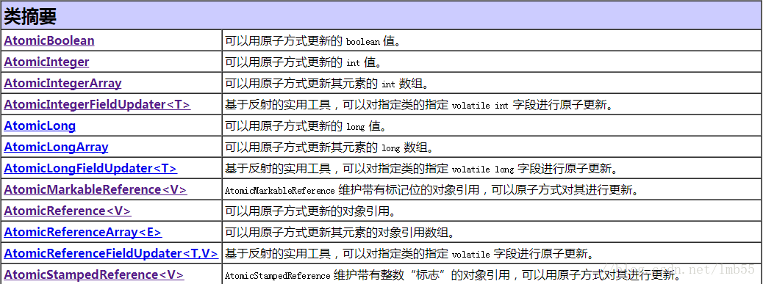

 | java.util.concurrent.atomic中的类可以分成4组：
 | 标量类：AtomicBoolean，AtomicInteger，AtomicLong，AtomicReference
 | 数组类：AtomicIntegerArray，AtomicLongArray，AtomicReferenceArray
 | 更新器类：AtomicLongFieldUpdater，AtomicIntegerFieldUpdater，AtomicReferenceFieldUpdater
 | 复合变量类：AtomicMarkableReference，AtomicStampedReference

 | 一、标量类：AtomicBoolean，AtomicInteger，AtomicLong，AtomicReference
 | AtomicBoolean、AtomicInteger、AtomicLong、AtomicReference这四种基本类型用来处理布尔，整数，长整数，对象四种数据，其内部实现不是简单的使用synchronized，
 | 而是一个更为高效的方式CAS (compare and swap) + volatile和native方法，从而避免了synchronized的高开销，执行效率大为提升。其实例各自提供对相应类型单个变量的访问和更新。
 | 每个类也为该类型提供适当的实用工具方法。
 | 以AtomicInteger的源码为例来进行学习：
 | public class AtomicInteger extends Number implements java.io.Serializable {
 | // ……
 | private static final Unsafe unsafe = Unsafe.getUnsafe();
 | private static final long valueOffset;
 | //……
 | private volatile int value;

 | public AtomicInteger(int initialValue) {
 | value = initialValue;
 | }

 | public AtomicInteger() {
 | }

 | public final int get() {
 | return value;
 | }

 | public final void set(int newValue) {
 | value = newValue;
 | }

 | public final void lazySet(int newValue) {
 | unsafe.putOrderedInt(this, valueOffset, newValue);
 | }

 | public final int getAndSet(int newValue) {
 | for (;;) {
 | int current = get();
 | if (compareAndSet(current, newValue))
 | return current;
 | }
 | }

 | public final boolean compareAndSet(int expect, int update) {
 | return unsafe.compareAndSwapInt(this, valueOffset, expect, update);
 | }

 | public final boolean weakCompareAndSet(int expect, int update) {
 | return unsafe.compareAndSwapInt(this, valueOffset, expect, update);
 | }
 | }
 | 1、set()和get()方法可以原子的设定和获取atomic的数据，类似于volatile，保证数据会在主存中设置或读取。
 | 2、void set()和void lazySet()：set设置为给定值，直接修改原始值；lazySet延时设置变量值，这个等价于set()方法，但是由于字段是volatile类型的，因此次字段的修改
 | 会比普通字段（非volatile字段）有稍微的性能延时（尽管可以忽略），所以如果不是想立即读取设置的新值，允许在“后台”修改值，那么此方法就很有用。
 | 3、getAndSet()方法
 | 原子的将变量设定为新数据，同时返回先前的旧数据。其本质是get()操作，然后做set()操作。尽管这2个操作都是atomic，但是他们合并在一起的时候，就不是atomic。
 | 在Java的源程序的级别上，如果不依赖synchronized的机制来完成这个工作，是不可能的。只有依靠native方法才可以。
 | 4、compareAndSet()和weakCompareAndSet()
 | 这两个方法都是conditional modifier方法。这2个方法接受2个参数，一个是期望数据(expected)，一个是新数据(new)；如果atomic里面的数据和期望数据一 致，则将新数据设定给atomic的数据，
 | 返回true，表明成功；否则就不设定，并返回false。JDK规范中说：以原子方式读取和有条件地写入变量但不 创建任何 happen-before 排序，因此不提供与除 weakCompareAndSet 目标外
 | 任何变量以前或后续读取或写入操作有关的任何保证。大意就是说调用weakCompareAndSet时并不能保证不存在happen- before的发生（也就是可能存在指令重排序导致此操作失败）。
 | 但是从Java源码来看，其实此方法并没有实现JDK规范的要求，最后效果和 compareAndSet是等效的，都调用了unsafe.compareAndSwapInt()完成操作。
 | 虽然原子的标量类扩展了基本类型的类，但是并没有扩展基本类型的包装类，如Integer或Long，事实上它们也不能直接扩展。因为基本类型的包装类是不可以修改的，
 | 而原子变量类是可以修改的。在原子变量类中没有重新定义hashCode或equals方法，每个实例都是不同的，他们也不宜用做基于散列容器中的键值。

 | 二、数组类：AtomicIntegerArray，AtomicLongArray，AtomicReferenceArray
 | AtomicIntegerArray、AtomicLongArray、AtomicReferenceArray类进一步扩展了原子操作，对这些类型的数组提供了支持。这些类在为其数组元素提供volatile访问语义方面也引人注目，
 | 这对于普通数组来说是不受支持的。其内部并不是像AtomicInteger一样维持一个volatile变量，而是全部由native方法实现。数组变量进行volatile没有意义，因此set/get就需要unsafe来做了，
 | 但是多了一个index来指定操作数组中的哪一个元素。

 | 三、更新器类：AtomicLongFieldUpdater，AtomicIntegerFieldUpdater，AtomicReferenceFieldUpdater
 | AtomicReferenceFieldUpdater,AtomicIntegerFieldUpdater和AtomicLongFieldUpdater 是基于反射的实用工具，可以提供对关联字段类型的访问，可用于获取任意选定volatile字段上的compareAndSet操作。
 | 它们主要用于原子数据结构中，该结构中同一节点的几个 volatile 字段都独立受原子更新控制。这些类在如何以及何时使用原子更新方面具有更大的灵活性，
 | 但相应的弊端是基于映射的设置较为拙笨、使用不太方便，而且在保证方面也较差。

 | 使用中要注意一下几点：
 | （1）字段必须是volatile类型的
 | （2）字段的描述类型（修饰符public/protected/default/private）是与调用者与操作对象字段的关系一致。也就是说 调用者能够直接操作对象字段，那么就可以反射进行原子操作。
 | 但是对于父类的字段，子类是不能直接操作的，尽管子类可以访问父类的字段。
 | （3）只能是实例变量，不能是类变量，也就是说不能加static关键字。
 | （4）只能是可修改变量，不能使final变量，因为final的语义就是不可修改。实际上final的语义和volatile是有冲突的，这两个关键字不能同时存在。
 | （5）对于AtomicIntegerFieldUpdater 和AtomicLongFieldUpdater 只能修改int/long类型的字段，不能修改其包装类型（Integer/Long）。如果要修改包装类型就需要使用AtomicReferenceFieldUpdater 。

 | netty5.0中类ChannelOutboundBuffer统计发送的字节总数，由于使用volatile变量已经不能满足，所以使用AtomicIntegerFieldUpdater 来实现的，看下面代码：

 | //定义
 | private static final AtomicLongFieldUpdater<ChannelOutboundBuffer> TOTAL_PENDING_SIZE_UPDATER =
 | AtomicLongFieldUpdater.newUpdater(ChannelOutboundBuffer.class, "totalPendingSize");

 | private volatile long totalPendingSize;

 | //使用
 | long oldValue = totalPendingSize;
 | long newWriteBufferSize = oldValue + size;
 | while (!TOTAL_PENDING_SIZE_UPDATER.compareAndSet(this, oldValue, newWriteBufferSize)) {
 | oldValue = totalPendingSize;
 | newWriteBufferSize = oldValue + size;
 | }
 | 四、复合变量类：AtomicMarkableReference，AtomicStampedReference
 | AtomicMarkableReference 类将单个布尔值与引用关联起来。维护带有标记位的对象引用，可以原子方式更新带有标记位的引用类型。
 | AtomicStampedReference 类将整数值与引用关联起来。维护带有整数“标志”的对象引用，可以原子更新带有版本号的引用类型。该类将整数值与引用关联起来，
 | 可用于原子的更新数据和版本号，可以解决使用CAS进行原子更新时，可能出现的ABA问题。

 | 附录：java并发编程中的CAS和ABA问题
 | CAS(compare and swap)比较和替换是java5+提供的设计并发算法时用到的一种技术。是使用一个期望值和一个变量的当前值进行比较，如果当前值和我们的期望值相等，就使用一个新值替换掉当前值。
 | CAS适用场景：
 | 我们来看下面一段代码

 | class MyLock {

 | private boolean locked = false;

 | public boolean lock() {
 | if(!locked) {
 | locked = true;
 | return true;
 | }
 | return false;
 | }
 | }
 | 熟悉多线程的同学可以很明显的看出上面的代码在多线程环境中会出现问题。
 | 为了避免在多线程的环境中的错误我们可以将locked的检查和更改放在一个原子代码块中执行，因为不存在多线程同时执行原子代码块的问题。
 | 我们可以做如下更改：

 | class MyLock {

 | private boolean locked = false;

 | public synchronized boolean lock() {
 | if(!locked) {
 | locked = true;
 | return true;
 | }
 | return false;
 | }
 | }
 | 以上方法使用了synchronized关键字，那么使用CAS可以如何操作呢？

 | public static classMyLock{
 | private AtomicBoolean locked = new AtomicBoolean(false);

 | public boolean lock(){
 | return locked.compareAndSet(false,true);
 | }
 | }
 | 此时locked变量不再是boolean类型卫视AtomicBoolean，使用了AtomicBoolean的compareAndSet()方法，用一个期望值和AtomicBoolean实例的值比较，若两者相等，则使用一个新值替换原来的值。
 | 但是在使用CAS实现原子操作可能带来ABA问题.
 | 我们知道CAS的原理是在比较操作值的时候，检查值有没有发生变化，如果没有发生变化则更新，但是如果一个值原来是A，中间变成B，最后又变成A，
 | 那么使用CAS进行检查时会发现值没有发生变化，但是实际上是变化了的。
 | 这个时候该怎么办呢？这个问题乍一看跟版本冲突的问题类似，所以，我们可以使用添加版本号的方法来解决。
 | JDK1.5之后，Atomic包提供的类AtomicStampedReference就解决了这个问题。这个类的compareAndSet方法先检查当前引用是否等于预期引用，并且检查当前标志是否等于预期标志，
 | 如果全部相等，则以原子方式将该引用和该标志的值设置为给定的更新值。源码如下：
 | public boolean weakCompareAndSet(V expectedReference,
 | V newReference,
 | int expectedStamp,
 | int newStamp) {
 | return compareAndSet(expectedReference, newReference,
 | expectedStamp, newStamp);
 | }

